RESULTADOS
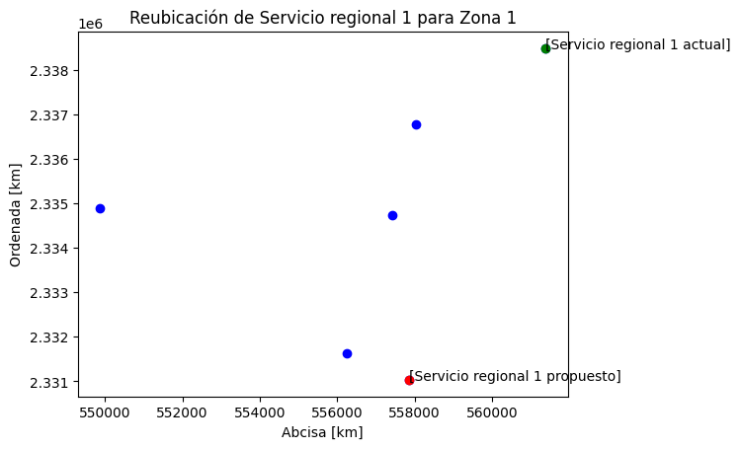
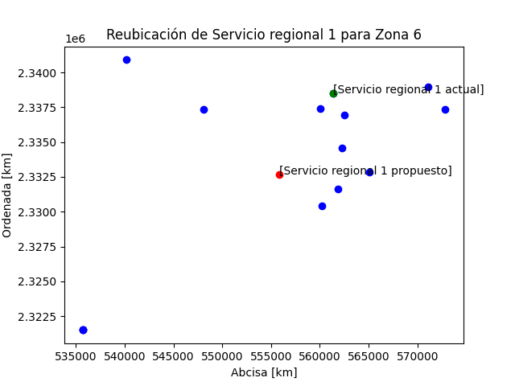
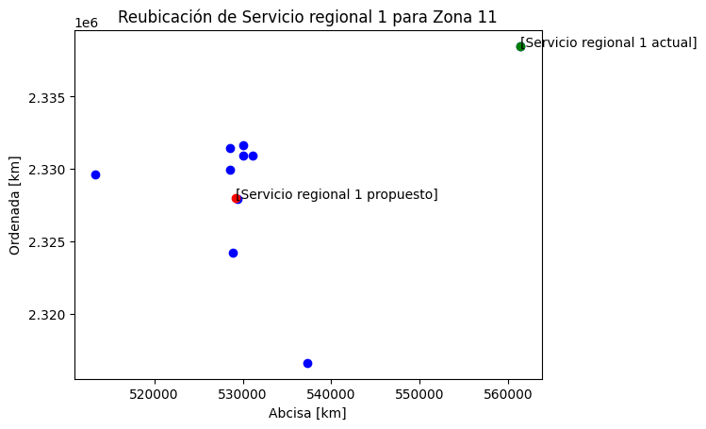
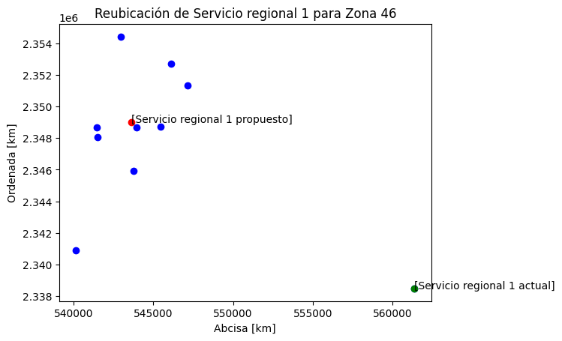
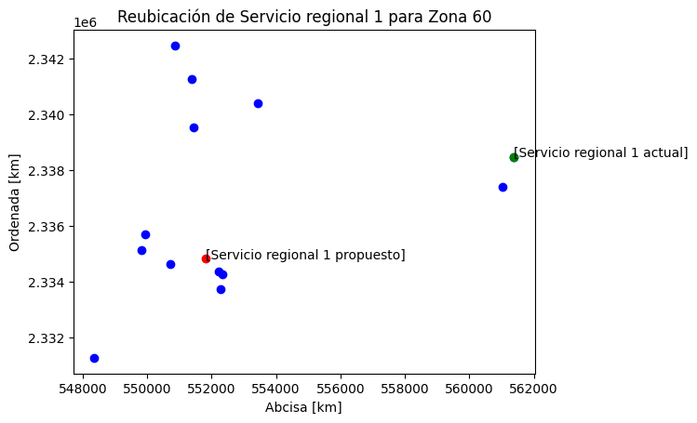
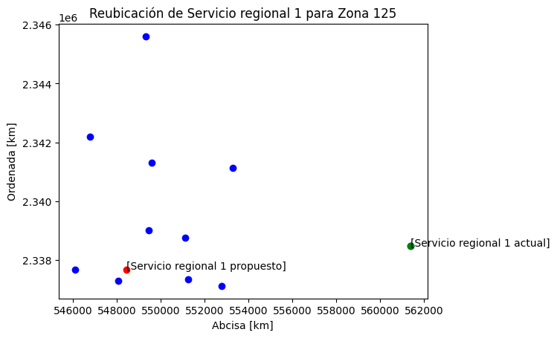
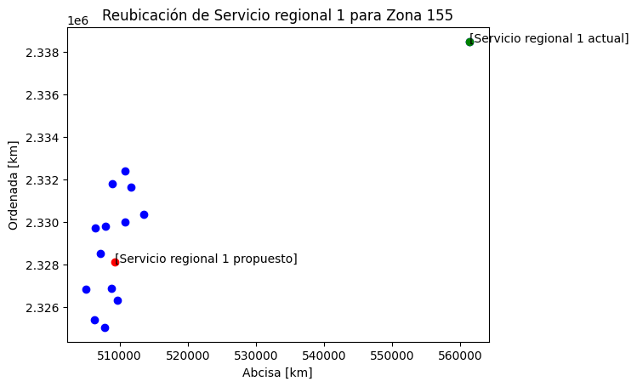
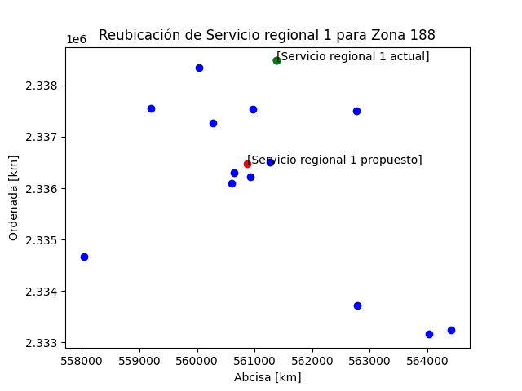
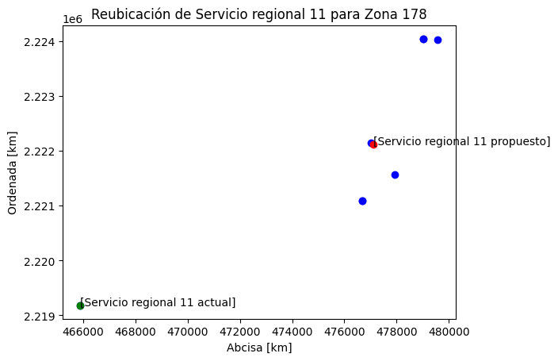
SERVICIO REGIONAL | UBICACIÓN ACTUAL |  | COSTO INICIAL | UBICACIÓN PROPUESTA |  | COSTO ESPERADO | DIFERENCIA | ZONA ESCOLAR | NO. DE ESCUELAS
 | X | Y |  | X | Y
SERVICIO REGIONAL 1 | 557153.31638 | 2332896.0769 | 801993.68318 | 557863.54933 | 2331030.7059 | 713878.95041 | 88114.732768 | 1 | 5
 |  |  | 690121.01957 | 555202.65305 | 2335231.0787 | 689342.51847 | 778.50109909 | 2 | 10
 |  |  | 2924632.8792 | 540165.24722 | 2326456.3624 | 2861794.3222 | 62838.556956 | 3 | 11
 |  |  | 629965.74969 | 547500.29588 | 2336008.103 | 607403.39984 | 22562.349854 | 4 | 12
 |  |  | 790761.70764 | 542478.25705 | 2339819.4585 | 734580.30473 | 56181.402903 | 5 | 12
 |  |  | 9886335.8268 | 555813.62332 | 2332650.639 | 9690088.2699 | 196247.5569 | 6 | 13
 |  |  | 539868.52717 | 552472.87255 | 2344089.4474 | 464265.07626 | 75603.450905 | 7 | 9
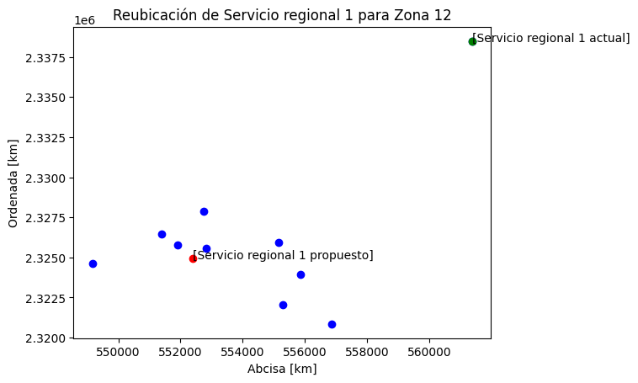
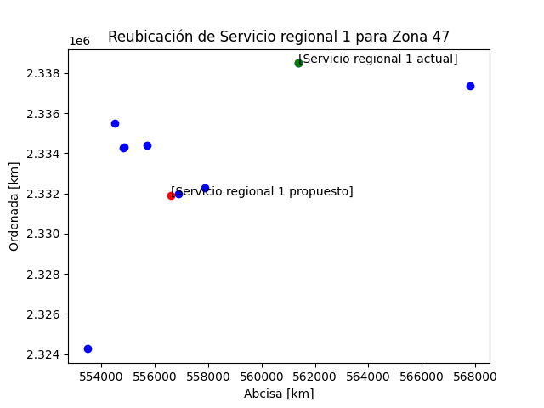
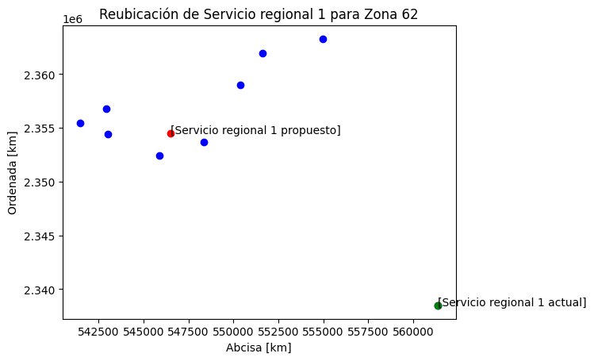
 |  |  | 6983077.3151 | 559672.76176 | 2337600.391 | 6133874.0268 | 849203.28832 | 8 | 20
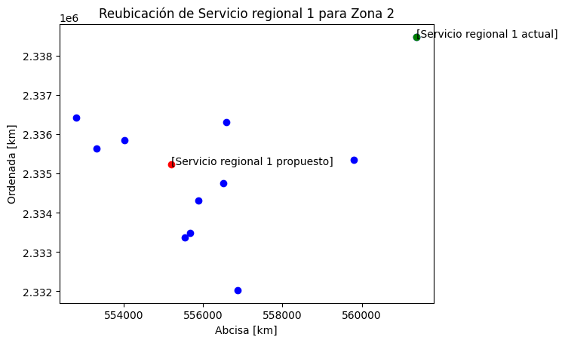
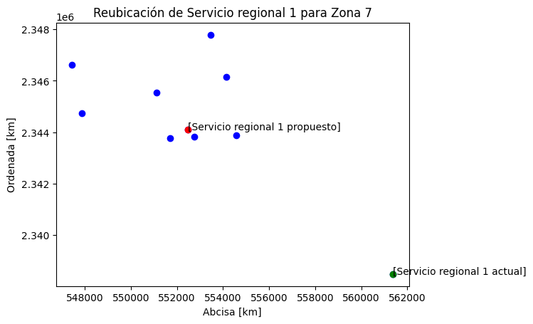
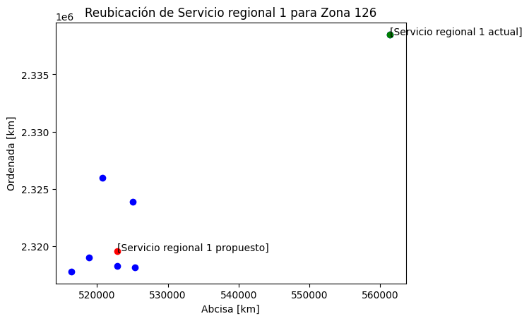
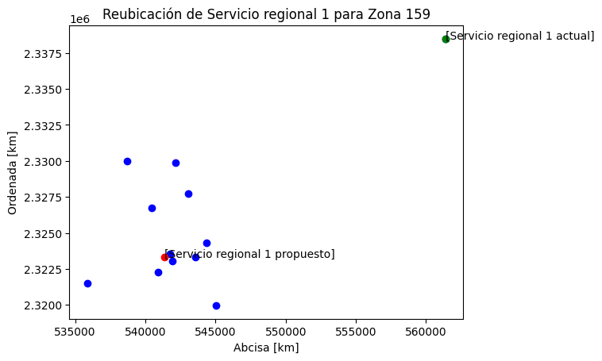
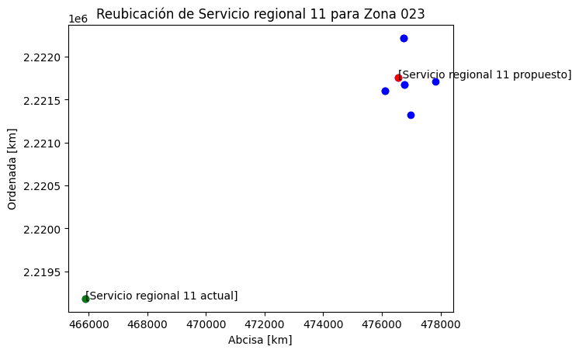
 |  |  | 2149329.4743 | 549848.20566 | 2330414.7007 | 2145844.1719 | 3485.3023366 | 9 | 16
 |  |  | 2793672.0393 | 526012.97782 | 2341037.5931 | 2682438.6806 | 111233.35867 | 10 | 14
 |  |  | 1810174.9164 | 529146.07288 | 2327990.7538 | 1725775.3136 | 84399.602814 | 11 | 9
 |  |  | 1264336.7759 | 552390.7261 | 2324930.3868 | 1241266.523 | 23070.252944 | 12 | 9
 |  |  | 1932072.8508 | 516621.02692 | 2323591.3822 | 1831846.5493 | 100226.30152 | 20 | 10
 |  |  | 2712154.6774 | 540249.45756 | 2340894.9409 | 2618358.5829 | 93796.09449 | 28 | 11
 |  |  | 647813.60475 | 552149.77232 | 2337160.2275 | 642434.06505 | 5379.5397053 | 45 | 7
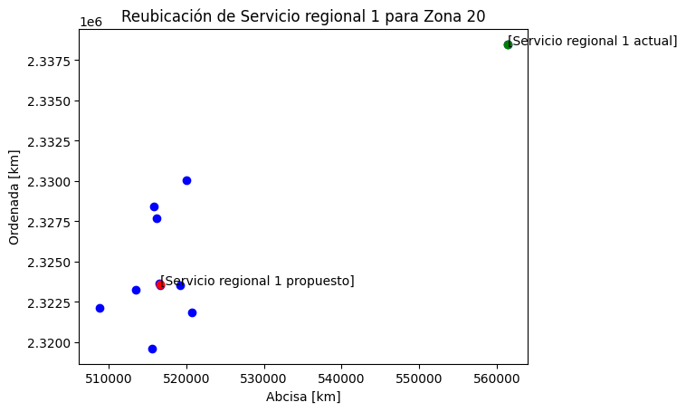
 |  |  | 452184.05391 | 543593.22296 | 2349004.4304 | 449360.13431 | 2823.9196034 | 46 | 9
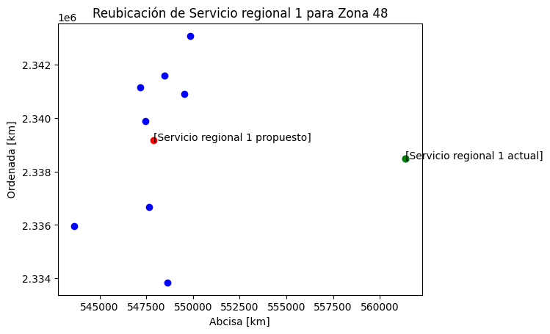
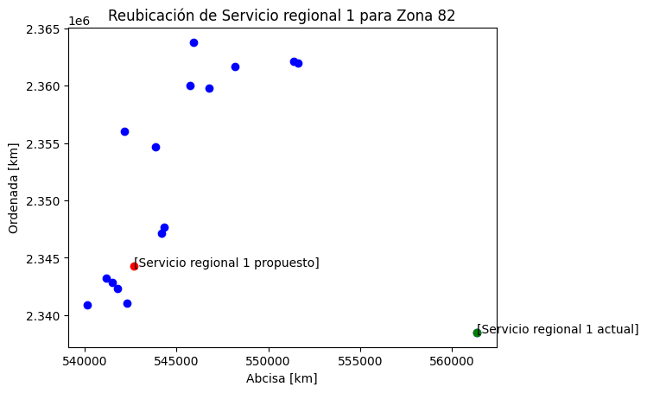
 |  |  | 1696788.146 | 556608.70676 | 2331902.9022 | 1628581.2823 | 68206.863692 | 47 | 8
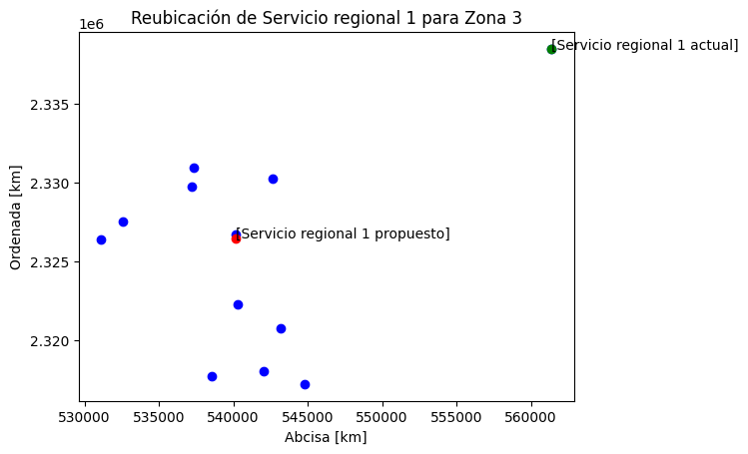
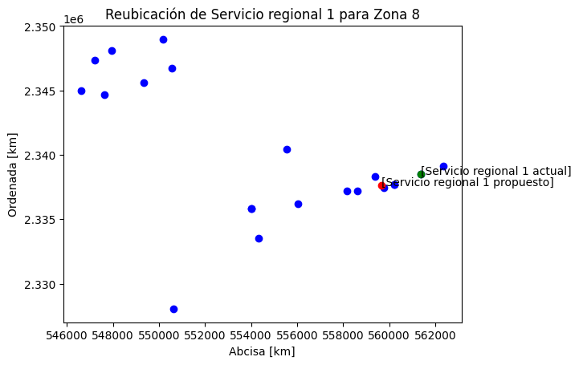
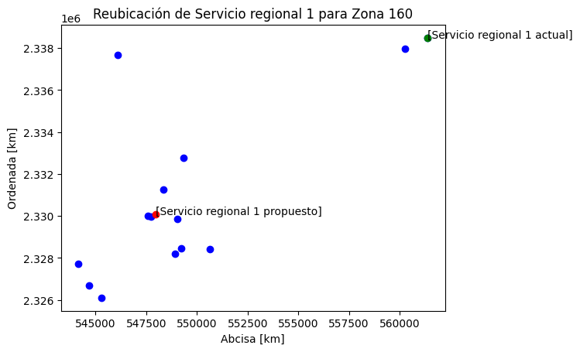
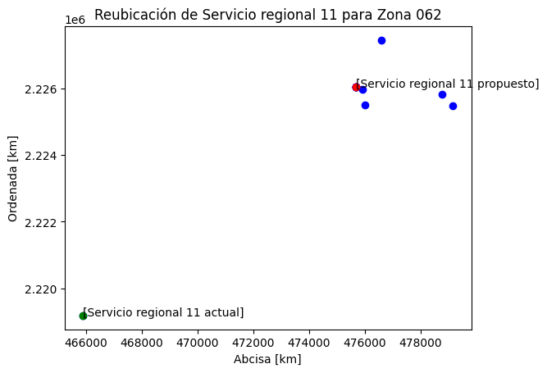
 |  |  | 448493.2177 | 547867.34558 | 2339169.1236 | 446226.33385 | 2266.8838548 | 48 | 8

 |  |  | 3147583.0707 | 535405.28783 | 2320894.6873 | 2872726.6395 | 274856.43122 | 53 | 8
 |  |  | 10627259.862 | 561741.82856 | 2338056.3944 | 9431117.8738 | 1196141.9885 | 59 | 26
 |  |  | 990524.13343 | 551814.39139 | 2334825.3635 | 927365.28973 | 63158.843694 | 60 | 12
 |  |  | 730776.72318 | 546498.14567 | 2354502.4352 | 697948.63193 | 32828.091255 | 62 | 8
 |  |  | 2788247.823 | 542652.48041 | 2344265.5985 | 2608472.0621 | 179775.76097 | 82 | 15
 |  |  | 1492736.1598 | 554510.48127 | 2329790.2471 | 1437171.1185 | 55565.041273 | 83 | 9
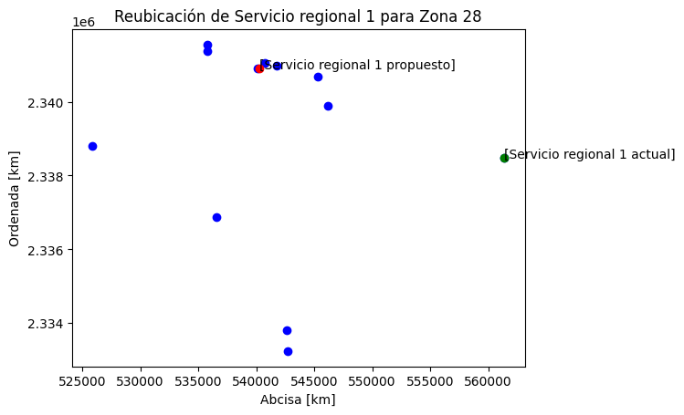
 |  |  | 803139.55784 | 551073.26495 | 2319623.9847 | 791725.28031 | 11414.277532 | 123 | 10
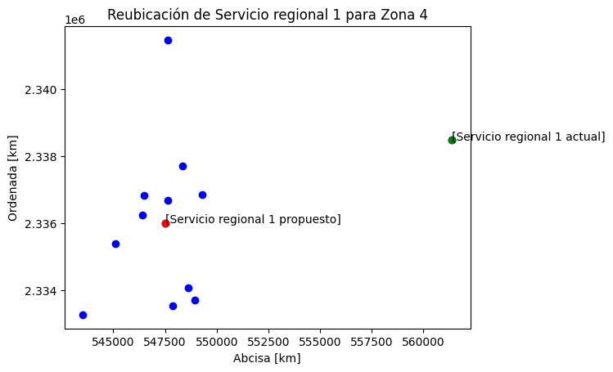
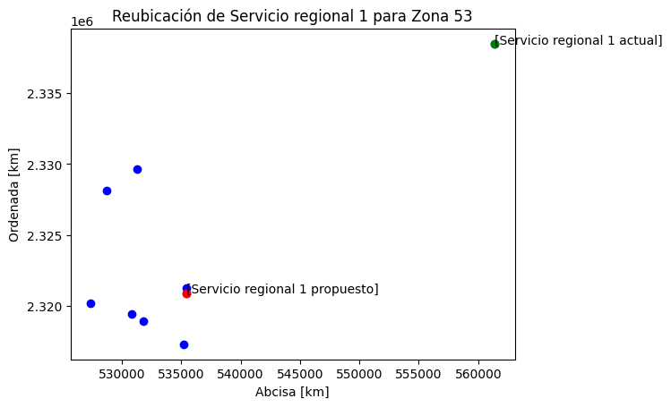
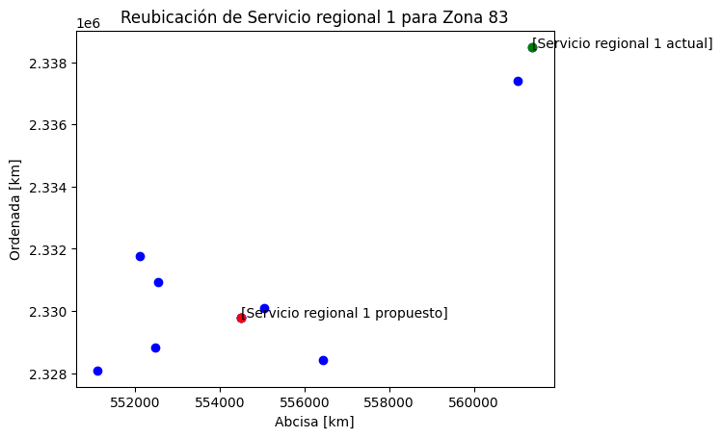
 |  |  | 801252.03968 | 548446.11727 | 2337686.2104 | 786618.0068 | 14634.032882 | 125 | 10
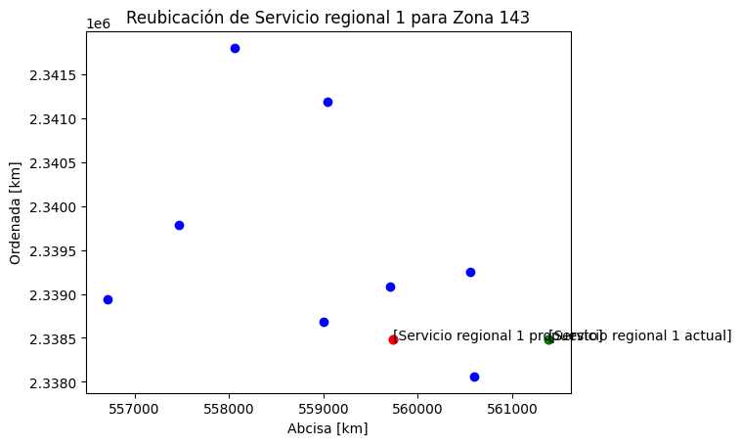
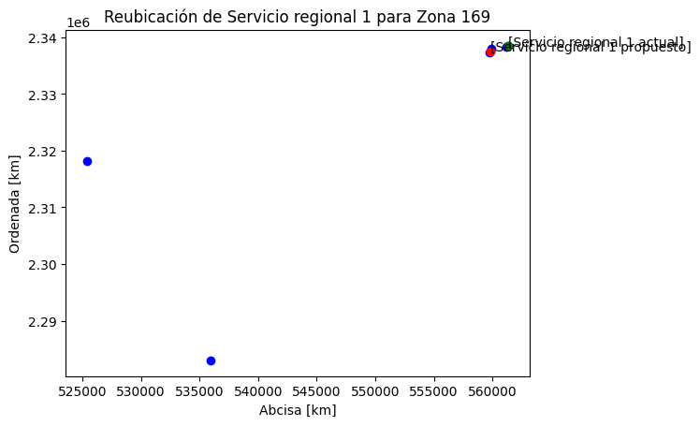
 |  |  | 1160333.7865 | 522880.15002 | 2319596.8753 | 1135462.3247 | 24871.461843 | 126 | 6
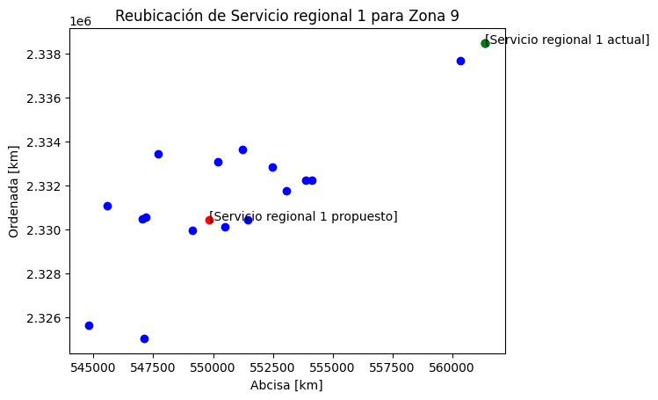
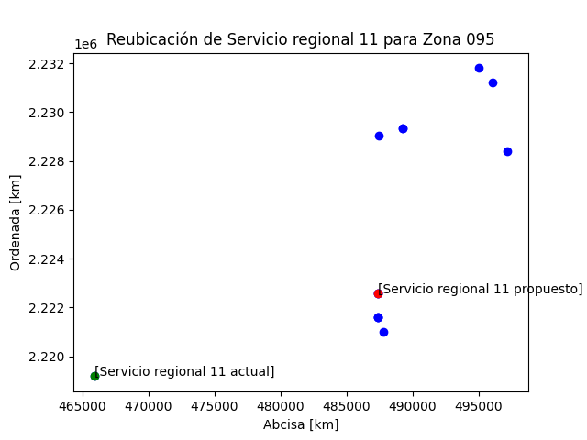
 |  |  | 1160333.7865 | 522880.15002 | 2319596.8753 | 1135462.3247 | 24871.461843 | 138 | 9
 |  |  | 1201797.1499 | 559741.3739 | 2338481.7404 | 1102137.7476 | 99659.402282 | 143 | 9
 |  |  | 2219318.8704 | 534505.55125 | 2340506.1152 | 1771639.3008 | 447679.56959 | 148 | 11
 |  |  | 2300932.0242 | 509322.86516 | 2328119.8923 | 2282809.5704 | 18122.45374 | 155 | 13
 |  |  | 2867263.7769 | 541368.18685 | 2323326.1734 | 2833437.2319 | 33826.544973 | 159 | 11
 |  |  | 1216161.6453 | 547970.07018 | 2330067.2006 | 1208214.5243 | 7947.121026 | 160 | 13
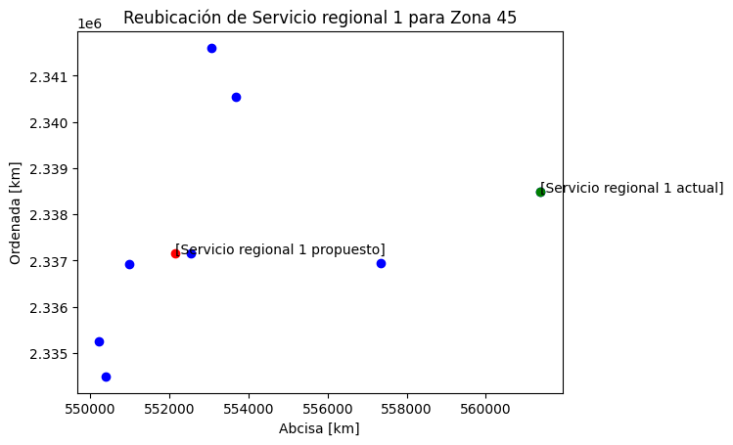
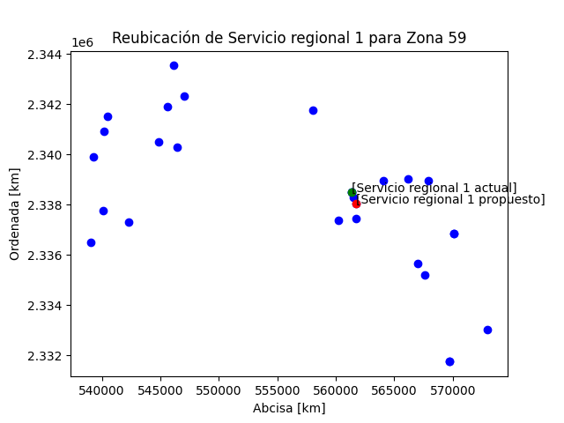
 |  |  | 5348839.9477 | 559840.47935 | 2337553.0889 | 3687216.8098 | 1661623.138 | 169 | 5
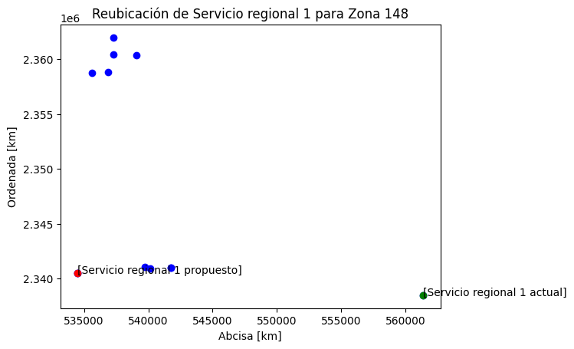
 |  |  | 4548971.053 | 536561.04854 | 2334965.5026 | 4537648.1582 | 11322.8948 | 175 | 11
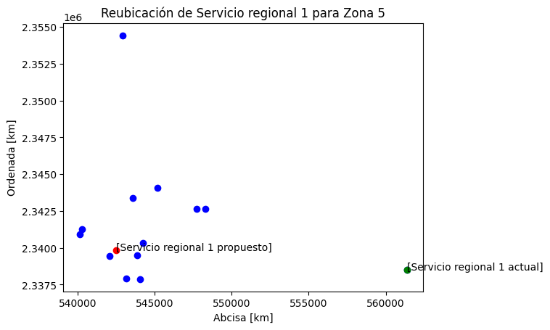
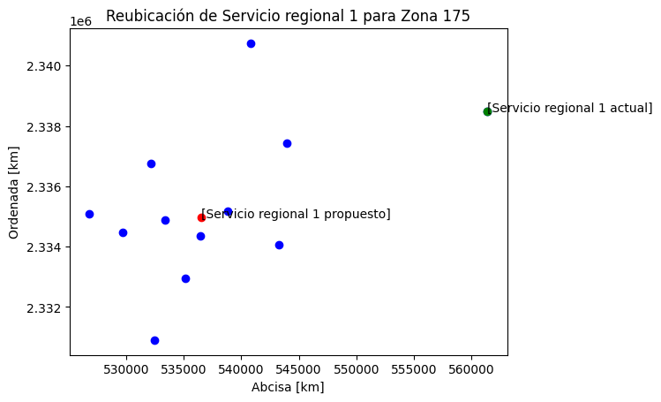
 |  |  | 1655356.6024 | 560871.2676 | 2336483.0144 | 1541435.2392 | 113921.36326 | 188 | 13
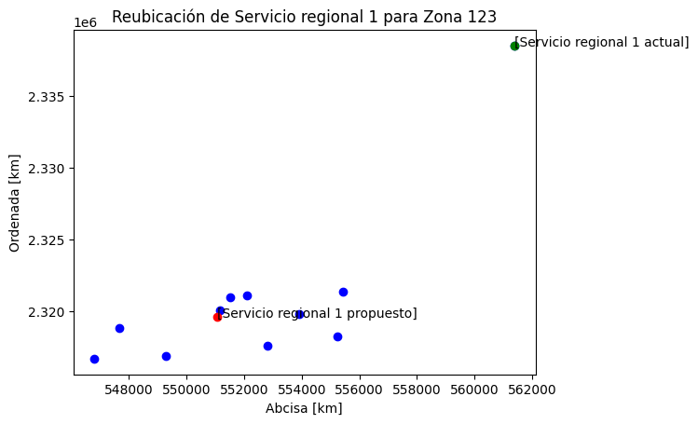
SERVICIO REGIONAL 11 | 476715.84809 | 2221759.3364 | 640172.93159 | 476552.26303 | 2221757.6455 | 629558.05315 | 10614.878437 | 23 | 9
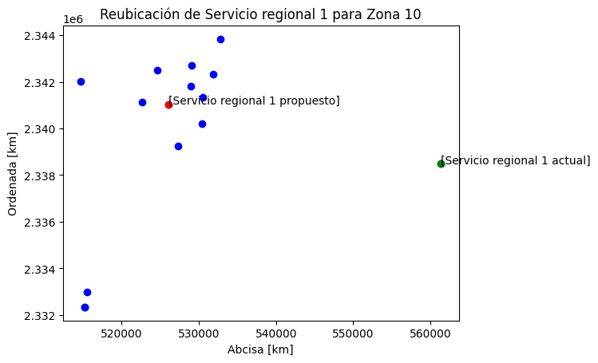
 |  |  | 1293094.2098 | 475689.94152 | 2226051.065 | 973995.81524 | 319098.39452 | 62 | 10
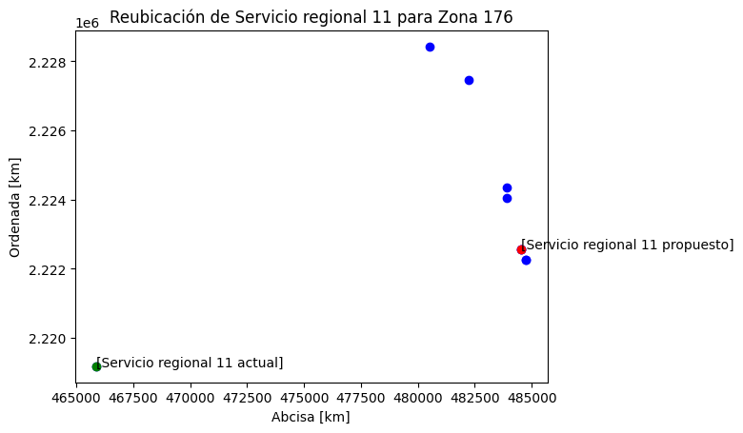
 |  |  | 5436426.7177 | 487388.93799 | 2222588.7992 | 4795430.4535 | 640996.26428 | 95 | 12
 |  |  | 1239766.2197 | 484523.97115 | 2222570.0405 | 1149787.8392 | 89978.380585 | 176 | 8
 |  |  | 1292009.8593 | 477110.03524 | 2222115.2056 | 1209065.8223 | 82944.037006 | 178 | 7
SERVICIO REGIONAL 2 |  |  |  |  |  |  |  | 4 | 6
 |  |  |  |  |  |  |  | 9 | 13
 |  |  |  |  |  |  |  | 10 | 5
 |  |  |  |  |  |  |  | 13 | 9
 |  |  |  |  |  |  |  | 14 | 17
 |  |  |  |  |  |  |  | 15 | 10
 |  |  |  |  |  |  |  | 16 | 8
 |  |  |  |  |  |  |  | 17 | 14
 |  |  |  |  |  |  |  | 18 | 17
 |  |  |  |  |  |  |  | 19 | 10
 |  |  |  |  |  |  |  | 20 | 8
 |  |  |  |  |  |  |  | 21 | 4
 |  |  |  |  |  |  |  | 22 | 5
 |  |  |  |  |  |  |  | 23 | 12
 |  |  |  |  |  |  |  | 27 | 12
 |  |  |  |  |  |  |  | 36 | 14
 |  |  |  |  |  |  |  | 43 | 10
 |  |  |  |  |  |  |  | 45 | 12
 |  |  |  |  |  |  |  | 49 | 9
 |  |  |  |  |  |  |  | 50 | 16
 |  |  |  |  |  |  |  | 51 | 9
 |  |  |  |  |  |  |  | 52 | 10
 |  |  |  |  |  |  |  | 53 | 10
 |  |  |  |  |  |  |  | 54 | 19
 |  |  |  |  |  |  |  | 55 | 10
 |  |  |  |  |  |  |  | 57 | 16
 |  |  |  |  |  |  |  | 58 | 8
 |  |  |  |  |  |  |  | 61 | 6
 |  |  |  |  |  |  |  | 74 | 14
 |  |  |  |  |  |  |  | 78 | 8
 |  |  |  |  |  |  |  | 87 | 16
 |  |  |  |  |  |  |  | 92 | 11
 |  |  |  |  |  |  |  | 99 | 9
 |  |  |  |  |  |  |  | 101 | 8
 |  |  |  |  |  |  |  | 104 | 8
 |  |  |  |  |  |  |  | 113 | 9
 |  |  |  |  |  |  |  | 124 | 7
 |  |  |  |  |  |  |  | 131 | 11
 |  |  |  |  |  |  |  | 132 | 11
 |  |  |  |  |  |  |  | 133 | 11
 |  |  |  |  |  |  |  | 136 | 11
 |  |  |  |  |  |  |  | 152 | 9
 |  |  |  |  |  |  |  | 156 | 6
 |  |  |  |  |  |  |  | 195 | 8
SERVICIO REGIONAL 3 |  |  |  |  |  |  |  | 7 | 10
 |  |  |  |  |  |  |  | 11 | 3
 |  |  |  |  |  |  |  | 21 | 8
 |  |  |  |  |  |  |  | 29 | 8
 |  |  |  |  |  |  |  | 47 | 10
 |  |  |  |  |  |  |  | 56 | 12
 |  |  |  |  |  |  |  | 68 | 7
 |  |  |  |  |  |  |  | 73 | 8
 |  |  |  |  |  |  |  | 76 | 11
 |  |  |  |  |  |  |  | 86 | 14
 |  |  |  |  |  |  |  | 106 | 10
 |  |  |  |  |  |  |  | 110 | 11
 |  |  |  |  |  |  |  | 116 | 9
 |  |  |  |  |  |  |  | 122 | 13
 |  |  |  |  |  |  |  | 149 | 7
 |  |  |  |  |  |  |  | 150 | 12
 |  |  |  |  |  |  |  | 151 | 12
 |  |  |  |  |  |  |  | 153 | 12
 |  |  |  |  |  |  |  | 162 | 12
 |  |  |  |  |  |  |  | 177 | 10
 |  |  |  |  |  |  |  | 197 | 10
SERVICIO REGIONAL 4 |  |  |  |  |  |  |  | 5 | 6
 |  |  |  |  |  |  |  | 6 | 16
 |  |  |  |  |  |  |  | 13 | 6
 |  |  |  |  |  |  |  | 22 | 11
 |  |  |  |  |  |  |  | 31 | 13
 |  |  |  |  |  |  |  | 39 | 13
 |  |  |  |  |  |  |  | 41 | 13
 |  |  |  |  |  |  |  | 42 | 11
 |  |  |  |  |  |  |  | 43 | 14
 |  |  |  |  |  |  |  | 58 | 7
 |  |  |  |  |  |  |  | 64 | 15
 |  |  |  |  |  |  |  | 69 | 14
 |  |  |  |  |  |  |  | 79 | 12
 |  |  |  |  |  |  |  | 85 | 10
 |  |  |  |  |  |  |  | 88 | 13
 |  |  |  |  |  |  |  | 105 | 9
 |  |  |  |  |  |  |  | 108 | 10
 |  |  |  |  |  |  |  | 114 | 19
 |  |  |  |  |  |  |  | 115 | 11
 |  |  |  |  |  |  |  | 129 | 17
 |  |  |  |  |  |  |  | 141 | 15
 |  |  |  |  |  |  |  | 145 | 12
 |  |  |  |  |  |  |  | 165 | 11
 |  |  |  |  |  |  |  | 165 | 11
 |  |  |  |  |  |  |  | 166 | 7
 |  |  |  |  |  |  |  | 181 | 13
 |  |  |  |  |  |  |  | 182 | 10
 |  |  |  |  |  |  |  | 183 | 9
 |  |  |  |  |  |  |  | 199 | 8
SERVICIO REGIONAL 5 |  |  |  |  |  |  |  | 1 | 8
 |  |  |  |  |  |  |  | 2 | 20
 |  |  |  |  |  |  |  | 3 | 26
 |  |  |  |  |  |  |  | 8 | 3
 |  |  |  |  |  |  |  | 10 | 6
 |  |  |  |  |  |  |  | 12 | 16
 |  |  |  |  |  |  |  | 16 | 7
 |  |  |  |  |  |  |  | 17 | 7
 |  |  |  |  |  |  |  | 26 | 10
 |  |  |  |  |  |  |  | 32 | 7
 |  |  |  |  |  |  |  | 35 | 13
 |  |  |  |  |  |  |  | 40 | 15
 |  |  |  |  |  |  |  | 44 | 13
 |  |  |  |  |  |  |  | 55 | 7
 |  |  |  |  |  |  |  | 60 | 13
 |  |  |  |  |  |  |  | 61 | 6
 |  |  |  |  |  |  |  | 63 | 13
 |  |  |  |  |  |  |  | 65 | 13
 |  |  |  |  |  |  |  | 67 | 13
 |  |  |  |  |  |  |  | 71 | 12
 |  |  |  |  |  |  |  | 72 | 4
 |  |  |  |  |  |  |  | 77 | 8
 |  |  |  |  |  |  |  | 80 | 10
 |  |  |  |  |  |  |  | 91 | 11
 |  |  |  |  |  |  |  | 98 | 11
 |  |  |  |  |  |  |  | 103 | 15
 |  |  |  |  |  |  |  | 107 | 11
 |  |  |  |  |  |  |  | 109 | 12
 |  |  |  |  |  |  |  | 118 | 9
 |  |  |  |  |  |  |  | 119 | 12
 |  |  |  |  |  |  |  | 120 | 12
 |  |  |  |  |  |  |  | 121 | 8
 |  |  |  |  |  |  |  | 134 | 9
 |  |  |  |  |  |  |  | 137 | 12
 |  |  |  |  |  |  |  | 139 | 14
 |  |  |  |  |  |  |  | 140 | 11
 |  |  |  |  |  |  |  | 144 | 6
 |  |  |  |  |  |  |  | 146 | 8
 |  |  |  |  |  |  |  | 161 | 9
 |  |  |  |  |  |  |  | 163 | 11
 |  |  |  |  |  |  |  | 164 | 9
 |  |  |  |  |  |  |  | 167 | 9
 |  |  |  |  |  |  |  | 168 | 9
 |  |  |  |  |  |  |  | 170 | 11
 |  |  |  |  |  |  |  | 171 | 11
 |  |  |  |  |  |  |  | 172 | 12
 |  |  |  |  |  |  |  | 173 | 11
 |  |  |  |  |  |  |  | 174 | 9
 |  |  |  |  |  |  |  | 179 | 8
 |  |  |  |  |  |  |  | 180 | 7
 |  |  |  |  |  |  |  | 184 | 5
 |  |  |  |  |  |  |  | 185 | 6
 |  |  |  |  |  |  |  | 186 | 14
 |  |  |  |  |  |  |  | 189 | 13
 |  |  |  |  |  |  |  | 190 | 11
 |  |  |  |  |  |  |  | 191 | 12
 |  |  |  |  |  |  |  | 192 | 9
 |  |  |  |  |  |  |  | 193 | 10
 |  |  |  |  |  |  |  | 194 | 14
 |  |  |  |  |  |  |  | 198 | 9
SERVICIO REGIONAL 6 |  |  |  |  |  |  |  | 4 | 15
 |  |  |  |  |  |  |  | 8 | 1
 |  |  |  |  |  |  |  | 13 | 8
 |  |  |  |  |  |  |  | 14 | 20
 |  |  |  |  |  |  |  | 15 | 5
 |  |  |  |  |  |  |  | 38 | 13
 |  |  |  |  |  |  |  | 46 | 14
 |  |  |  |  |  |  |  | 81 | 12
 |  |  |  |  |  |  |  | 89 | 10
 |  |  |  |  |  |  |  | 93 | 8
 |  |  |  |  |  |  |  | 142 | 5
 |  |  |  |  |  |  |  | 147 | 10
SERVICIO REGIONAL 7 |  |  |  |  |  |  |  | 1 | 7
 |  |  |  |  |  |  |  | 5 | 11
 |  |  |  |  |  |  |  | 9 | 5
 |  |  |  |  |  |  |  | 15 | 14
 |  |  |  |  |  |  |  | 16 | 5
 |  |  |  |  |  |  |  | 30 | 18
 |  |  |  |  |  |  |  | 34 | 11
 |  |  |  |  |  |  |  | 50 | 16
 |  |  |  |  |  |  |  | 51 | 11
 |  |  |  |  |  |  |  | 52 | 8
 |  |  |  |  |  |  |  | 56 | 9
 |  |  |  |  |  |  |  | 70 | 11
 |  |  |  |  |  |  |  | 94 | 11
 |  |  |  |  |  |  |  | 97 | 12
 |  |  |  |  |  |  |  | 117 | 9
 |  |  |  |  |  |  |  | 127 | 14
 |  |  |  |  |  |  |  | 154 | 9
 |  |  |  |  |  |  |  | 158 | 8
 |  |  |  |  |  |  |  | 196 | 10
SERVICIO REGIONAL 8 |  |  |  |  |  |  |  | 19 | 11
 |  |  |  |  |  |  |  | 24 | 9
 |  |  |  |  |  |  |  | 25 | 10
 |  |  |  |  |  |  |  | 26 | 9
 |  |  |  |  |  |  |  | 27 | 12
 |  |  |  |  |  |  |  | 28 | 8
 |  |  |  |  |  |  |  | 29 | 7
 |  |  |  |  |  |  |  | 30 | 8
 |  |  |  |  |  |  |  | 37 | 11
 |  |  |  |  |  |  |  | 40 | 5
 |  |  |  |  |  |  |  | 44 | 8
 |  |  |  |  |  |  |  | 75 | 7
 |  |  |  |  |  |  |  | 90 | 13
 |  |  |  |  |  |  |  | 187 | 12
SERVICIO REGIONAL 9 |  |  |  |  |  |  |  | 11 | 10
 |  |  |  |  |  |  |  | 33 | 19
 |  |  |  |  |  |  |  | 66 | 17
 |  |  |  |  |  |  |  | 96 | 9
 |  |  |  |  |  |  |  | 100 | 14
 |  |  |  |  |  |  |  | 111 | 16
 |  |  |  |  |  |  |  | 112 | 12
 |  |  |  |  |  |  |  | 128 | 10
 |  |  |  |  |  |  |  | 130 | 15
SERVICIO REGIONAL 10 |  |  |  |  |  |  |  | 7 | 12
 |  |  |  |  |  |  |  | 24 | 11
 |  |  |  |  |  |  |  | 31 | 8
 |  |  |  |  |  |  |  | 32 | 9
 |  |  |  |  |  |  |  | 33 | 7
 |  |  |  |  |  |  |  | 34 | 17
 |  |  |  |  |  |  |  | 35 | 17
 |  |  |  |  |  |  |  | 36 | 13
 |  |  |  |  |  |  |  | 37 | 8
 |  |  |  |  |  |  |  | 38 | 11
 |  |  |  |  |  |  |  | 39 | 7
 |  |  |  |  |  |  |  | 41 | 13
 |  |  |  |  |  |  |  | 42 | 10
 |  |  |  |  |  |  |  | 49 | 6
 |  |  |  |  |  |  |  | 102 | 12
SERVICIO REGIONAL 12 |  |  |  |  |  |  |  | 25 | 12
 |  |  |  |  |  |  |  | 48 | 15
 |  |  |  |  |  |  |  | 84 | 8
 |  |  |  |  |  |  |  | 135 | 15
 |  |  |  |  |  |  |  | 157 | 9

